Worksheet
 |  |  |  |  | 8 (812) 565 05 34 |  |  | sales@miniworks.ru
 |  |  |  |  | Курск |  |  | отдел продаж
 |  |  | Адрес |  |  |  |  | Режим работы
 |  |  | Санкт-Петербург, улица Маршала Новикова, 28Е |  |  |  |  | Пн – Пт: с 8:00 до 18:00
20-40ОВЧН
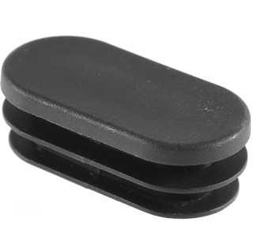 |  | 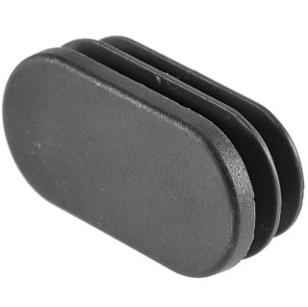 |  | 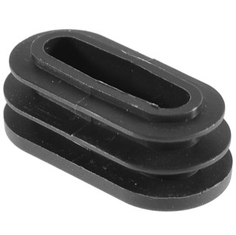
Артикул |  | Цвет |  | от 10000 | от 5000 | от 1000 | от 500 | от 100 | розница | Наличие на 11.08.2026
20-40ОВЧН |  | черный |  | 2,90 р. 1,45 р. | 3,20 р. 1,60 р. | 3,50 р. 1,75 р. | 4,30 р. 2,15 р. | 5,60 р. 2,80 р. | 7,00 р. 3,50 р. | —
20-40ОВБН |  | белый |  | 3,48 р. 1,74 р. | 3,84 р. 1,92 р. | 4,20 р. 2,10 р. | 5,16 р. 2,58 р. | 6,72 р. 3,36 р. | 8,40 р. 4,20 р. | 2160
20-40ОВСН |  | серый |  | 3,48 р. 1,74 р. | 3,84 р. 1,92 р. | 4,20 р. 2,10 р. | 5,16 р. 2,58 р. | 6,72 р. 3,36 р. | 8,40 р. 4,20 р. | 1780
 | Все цены указаны в рублях и включают в себя НДС. Все цены указаны при условии 100% предоплаты и действительны в течение 5 дней. Все цены указаны при условии самовывоза продукции со склада в г. Курск (для иногородних клиентов доставка до склада ТК в г. Курск бесплатна). Все цены указаны за стандартный цвет для каждого вида изделия (изменение цвета на любой из предлагаемой палитры +20% к стоимости, изменение цвета на любой по системе RAL +50% к стоимости). О возможных сроках поставки заказного товара, необходимо уточнять заранее

